Antworten
ACHTUNG: Wähle die richtigen Antworten aus oder Kreuze sie an !!! |  |  |  |  |  | Version: 2023.11.15.003 |  | Anzeigen!
FMOD: Benachteiligte Gebiete und öffentliche Gelder

1. | Die landwirtschaftliche Produktion befasst sich mit der Erstellung von Leistungen mit dem Ziel Einkommen zu erwirtschaften. Welche 2 Gruppen landwirtschaftlichen Einkommens können erwirtschaftet werden? (2 Punkte)
 | ● |  |  |  |  |  |  |  | / | 1
 | ● |  |  |  |  |  |  |  | / | 1

2. | Die landwirtschaftliche Produktion befasst sich mit der Erstellung von Leistungen. Nennen mindestens 4 Leistungen, die für die Gesellschaft erbracht werden! (4 Punkte)
 | ● |  |  |  |  |  |  |  | / | 1
 | ● |  |  |  |  |  |  |  | / | 1
 | ● |  |  |  |  |  |  |  | / | 1
 | ● |  |  |  |  |  |  |  | / | 1

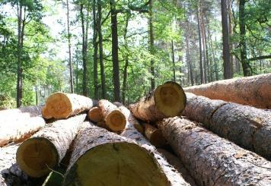
Abb.: Rohstoffe aus der Landwirtschaft

3. | Die angeführten Leistungen, die landwirtschaftliche Betriebe erbringen, lassen sich unterschiedlichen gesellschafts-politischen Bereichen zuordnen. Zähle diese 6 Bereiche auf! (6 Punkte)
 | 1. |  |  |  |  |  |  |  | / | 1
 | 2. |  |  |  |  |  |  |  | / | 1
 | 3. |  |  |  |  |  |  |  | / | 1
 | 4. |  |  |  |  |  |  |  | / | 1
 | 5. |  |  |  |  |  |  |  | / | 1
 | 6. |  |  |  |  |  |  |  | / | 1
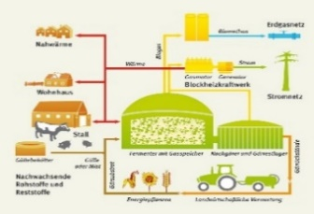
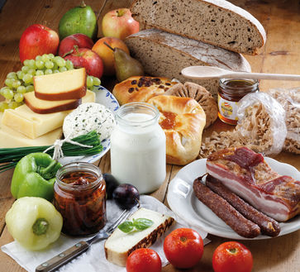
Abb.: Ernährung und Energie

4. | Nenne 5 Beispiele für Förderungen aus der ländlichen Entwicklung! (5 Punkte)
 | ● |  |  |  |  |  |  |  | / | 1
 | ● |  |  |  |  |  |  |  | / | 1
 | ● |  |  |  |  |  |  |  | / | 1
 | ● |  |  |  |  |  |  |  | / | 1
 | ● |  |  |  |  |  |  |  | / | 1

5. | Öffentliche Gelder in der Landwirtschaft: Die Landwirtschaft ist der größte Posten im EU-Budget. Ergänze die folgenden Aussagen dazu! (3 Punkte)
 | ● | Österreich hat ein Agrarbudget von |  | , |  |  |  |  | / | 1
 | ● | durch die Einwohnerzahl gerechnet | pro Österreicher und Jahr. |  |  |  |  |  | / | 1
 | ● | Die EU gibt europaweit pro Jahr |  |  | dafür aus. |  |  |  | / | 1

6. | Zähle die Bedingungen für die landwirtschaftliche Produktion in den benachteiligten Gebieten (z.B. Tirol) auf! (6 Punkte)
 | ● |  |  |  |  |  |  |  | / | 1
 | ● |  |  |  |  |  |  |  | / | 1
 | ● |  |  |  |  |  |  |  | / | 1
 | ● |  |  |  |  |  |  |  | / | 1
 | ● |  |  |  |  |  |  |  | / | 1
 | ● |  |  |  |  |  |  |  | / | 1

7. | Wie heißen die beiden Bereiche des landwirtschaftlichen Förderungswesens in der EU? (2 Punkte)
 | 1. Säule: |  |  |  |  |  |  |  | / | 1
 | 2. Säule: |  |  |  |  |  |  |  | / | 1

8. | Welche Folgen ergeben sich daraus für die Österreichische und insbesondere für die Tiroler Landwirtschaft? Kreuze die zutreffenden Aussagen an! (3 Punkte)
 |  | Damit sind die österreichischen und die Tiroler Bergbauern auf dem Weltmarkt wettbewerbsfähig. |  |  |  |  |  |  | / | 1

 |  | Damit sind die österreichischen und die Tiroler Bergbauern auf dem Weltmarkt nicht konkurrenzfähig. |  |  |  |  |  |  | / | 1

 |  | Die österreichische und insbesondere die Tiroler Landwirtschaft kann jene Leistungen zu Weltmarktbedingungen erbringen, welche Staat und Bevölkerung einfordern. |  |  |  |  |  |  | / | 1

 |  | Die österreichische und insbesondere die Tiroler Landwirtschaft kann daher nicht zu Weltmarktbedingungen jene Leistungen erbringen, welche Staat und Bevölkerung einfordern. |  |  |  |  |  |  | / | 1

 |  | Es gibt daher keine Direktzahlungen als Abgeltung für erbrachte Leistungen und für die besonders guten Wirtschafts- und Produktionsbedingungen. |  |  |  |  |  |  | / | 1

 |  | Aus diesem Grund (siehe Frage 1) gibt es Direktzahlungen als Abgeltung für erbrachte Leistungen und für die erschwerten Wirtschafts- und Produktionsbedingungen. |  |  |  |  |  |  | / | 1

9. | Zähle mindestens 6 Gründe auf, die für die Förderung der österreichischen und insbesondere der Tiroler Bauern sprechen! (6 Punkte)
 | Die Notwendigkeit der landwirtschaftlichen Förderung erklärt sich aus der besonderen Stellung des agrarischen Sektors! Diese ergibt sich aus den folgenden Punkten …
 | ● |  |  |  |  |  |  |  | / | 1
 | ● |  |  |  |  |  |  |  | / | 1
 | ● |  |  |  |  |  |  |  | / | 1
 | ● |  |  |  |  |  |  |  | / | 1
 | ● |  |  |  |  |  |  |  | / | 1
 | ● |  |  |  |  |  |  |  | / | 1

10. | Welches Ziel verfolgt die öffentliche Hand mit den Zahlungen (Förderungen) an Österreichs bzw. Tirols Bauern? (2 Punkte)
 | Oberstes Ziel ist es, eine |  |  | in Österreich/Tirol |  |  |  |  | / | 2
 | abzusichern!

 |  |  |  |  |  |  | Gesamtpunkte: | 0 | / | 42

